Tool
란 온라인 업무 보조 툴
 |  |  |  |  |  |  |  |  | Ran Version |  | 1.4
 |  |  |  |  |  |  |  |  | Tool Version |  | 1.0
 |  |  |  |  |  |  |  |  | Making | KR팀 김영하(yhkim@mincoms.com)

점검 필수작업 |  | 신규아이템 업데이트 |  |  |  | 유료아이템 추가/갱신 |  | 편의 기능

3F
부스터 이벤트 진행
시작레벨 선택 | 제한레벨 선택 |  | 플레이시간 선택(분) | 부스터시간 선택(분) | 경험치?배 | 머니?배 | 총 진행시간 선택(분)
Worldmap Telport
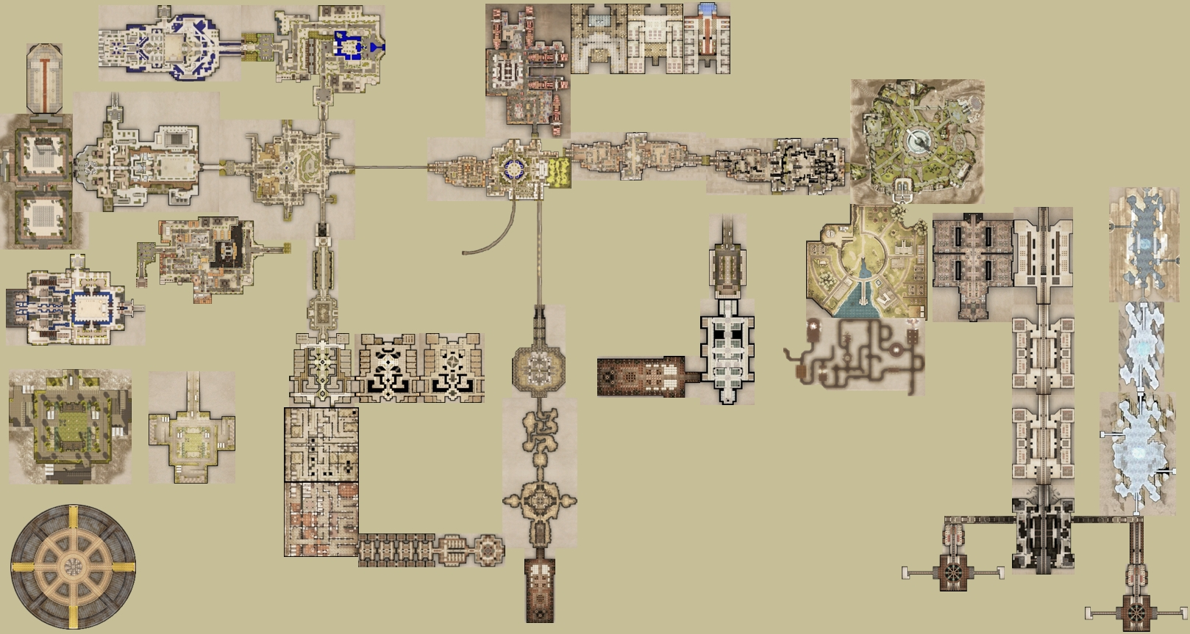
현암학원
현암동
통합부두
1F
2F

세인트웨딩홀

세인트발전소
(발전소점령전)

[청아지트]
성문학원

학원광장
성문동
중동
상동
본동
성동터널

본사빌딩입구
[이계신전]
이계북쪽신전
상동4호터널
[본사빌딩]
봉황동
선도클럽결정전
(성문/현암/봉황/상동)
전산실앞
세인트연구단지
지하
1F
상동3호터널
호령학원

봉황학원

이계중앙신전
세인트사립교도소
전산실
30F
[호령학원본관]
연구단지지하
1F
2F
3F
전산실보스룸
인스턴스 던전 지역
(텔레포트 입장 불가)
신입생수련원
(엑스트라스테이지)
종합수련원

이계남쪽신전
50F
B1
교도소실험장

B2
90F
클럽데스매치존
왼쪽외벽
오른쪽외벽

B3

제7실험실
이사장실

이사장실

